Dr.VITA
 |  |  |  |  | 소비자 가격 |  |  | out box
No | PHOTO | PRODUCTS NAME(KR) | PRODUCTS NAME(EN) | capacity | MSRP | SUPPLY PRICE (-VAT) | bar code | W (mm) | L (mm) | H (mm) | out box (ea) | out box (g) | SHELF LIFE
1 |  | [데이셀] 닥터비타 비타 A 30ml (비타민크림) | [Daycell] Dr.VITA VITA A 30ml (Vitamin Cream) | 30ml | ₩32,000 | ₩4,360 | 8809082371075 | 512 | 292 | 182 | 120 | 6500 | 12M 6M after opening
2 |  | [데이셀] 닥터비타 비타 B 30ml (비타민크림) | [Daycell] Dr.VITA VITA B 30ml (Vitamin Cream) | 30ml | ₩32,000 | ₩4,360 | 8809873980615 | 512 | 292 | 182 | 120 | 6500 | 30M 12M after opening
3 |  | [데이셀] 닥터비타 비타 C 30ml (비타민크림) | [Daycell] Dr.VITA VITA C 30ml (Vitamin Cream) | 30ml | ₩35,000 | ₩4,770 | 8809082371099 | 512 | 292 | 182 | 120 | 6500 | 18M 3M after opening
4 |  | [데이셀] 닥터비타 비타 E 30ml (비타민크림) | [Daycell] Dr.VITA VITA E 30ml (Vitamin Cream) | 30ml | ₩32,000 | ₩4,360 | 8809082371129 | 512 | 292 | 182 | 120 | 6500 | 36M 12M after opening
5 |  | [데이셀] 닥터비타 비타 에이 앤 씨 (AC) 30ml (비타민크림) | [Daycell] Dr.VITA VITA AC 30ml (Vitamin Cream) | 30ml | ₩35,000 | ₩4,770 | 8809873980394 | 512 | 292 | 182 | 120 | 6500 | 36M 12M after opening
6 |  | [데이셀] 닥터비타 비타민 안티링클 스킨 토너 A 250ml | [Daycell] Dr.VITA Vitamin Anti-Wrinkle Skin Toner A 250ml | 250ml | ₩38,000 | ₩6,470 | 8809873980264 | 506 | 325 | 172 | 40 | 12980 | 36M 6M after opening
7 |  | [데이셀] 닥터비타 비타민 센서티브 스킨 토너 B 250ml | [Daycell] Dr.VITA Vitamin Sensitive Skin Toner B 250ml | 250ml | ₩38,000 | ₩6,470 | 8809873980240 | 506 | 325 | 172 | 40 | 12980 | 36M 6M after opening
8 |  | [데이셀] 닥터비타 비타민 화이트닝 스킨 토너 C 250ml | [Daycell] Dr.VITA Vitamin Whitening Skin Toner C 250ml | 250ml | ₩38,000 | ₩6,470 | 8809873980257 | 506 | 325 | 172 | 40 | 12900 | 36M 6M after opening
9 |  | [데이셀] 닥터비타 비타민 모이스처 스킨 토너 E 250ml | [Daycell] Dr.VITA Vitamin Moisture Skin Toner E 250ml | 250ml | ₩38,000 | ₩6,470 | 8809873980479 | 506 | 325 | 172 | 40 | 12900 | 36M 12M after opening
10 |  | [데이셀] 닥터비타 마스크 팩 A 25g | [Daycell] Dr.VITA Mask Pack A 25g | [단품] 25g [세트] 25g * 10ea | ₩3,000 | ₩410 | [단품] 8809082374328 [세트] 8809082374359 | 480 | 450 | 175 | 500 | 27000 | 36M Use immediately after opening
11 |  | [데이셀] 닥터비타 마스크 팩 B 25g | [Daycell] Dr.VITA Mask Pack B 25g | [단품] 25g [세트] 25g * 10ea | ₩3,000 | ₩410 | [단품] 8809082374335 [세트] 8809082374366 | 480 | 450 | 175 | 500 | 27000 | 36M Use immediately after opening
12 |  | [데이셀] 닥터비타 마스크 팩 C 25g | [Daycell] Dr.VITA Mask Pack C 25g | [단품] 25g [세트] 25g * 10ea | ₩3,000 | ₩410 | [단품] 8809082374342 [세트] 8809082374373 | 480 | 450 | 175 | 500 | 27000 | 36M Use immediately after opening
13 |  | [데이셀] 닥터비타 비타민 멀티 에센스 145ml | [Daycell] Dr.VITA Vitamin Multi Essence 145ml | 145ml | ₩45,000 | ₩9,200 | 8809873980295 | 459 | 313 | 172 | 54 |  | 36M 12M after opening
14 |  | [데이셀] 닥터비타 미스트 80ml | [Daycell] Dr.VITA Mist 80ml | 80ml | ₩18,000 | ₩3,070 | 8809082371471 | 500 | 290 | 180 | 84 | 10876 | 36M 12M after opening
15 |  | [데이셀] 닥터비타 비타민 립트리트 3.6g | [Daycell] Dr.VITA Vitamin Lip Treat 3.6g | 3.6g | ₩12,000 | ₩2,730 | 8809082373581 | 500 | 285 | 128 | 100 | 3100 | 36M 12M after opening
16 |  | [데이셀] 닥터비타 비타민 핸드크림 30ml | [Daycell] Dr.VITA Vitamin Hand Cream 30ml | 30ml | ₩3,000 | ₩860 | 8809082372607 | 450 | 360 | 235 | 150 | 6400 | 36M 12M after opening
17 |  | [데이셀] 닥터비타 비타민 선크림 50g | [Daycell] Dr.VITA Vitamin Suncream 50g | 50g | ₩20,000 | ₩3,410 | 8809082371693 | 535 | 453 | 200 | 112 | - | 36M 12M after opening
18 |  | [데이셀] 닥터비타 비타민 선크림 커버 60g | [Daycell] Dr.VITA Vitamin Sun Cream Cover 60g | 60g | ₩30,000 | ₩6,130 | 8809082375820 | 490 | 380 | 215 | 96 | 9600 | 36M 12M after opening
19 |  | [데이셀] 닥터비타 비타민 선스프레이 150ml | [Daycell] Dr.VITA Vitamin Sun Spray 150ml | 150ml | ₩25,000 | ₩5,680 | 8809082377190 | 510 | 360 | 210 | 70 | 11500 | 36M 12M after opening
20 |  | [데이셀] 닥터비타 프리미엄 센서티브 비비 50g | [Daycell] Dr.VITA premium sensitive BB 50g | 50g | ₩35,000 | ₩5,960 | 8809082375790 | 535 | 435 | 200 | 160 |  | 36M 12M after opening
21 |  | [데이셀] 닥터비타 프리미엄 화이트닝 비비 50g | [Daycell] Dr.VITA Premium Whitening BB 50g | 50g | ₩35,000 | ₩5,960 | 8809082375806 | 535 | 435 | 200 | 160 |  | 36M 12M after opening
22 |  | [데이셀] 닥터비타 캡슐 클렌징 폼 100ml | [Daycell] Dr.VITA Capsule Cleansing Foam 100ml | 100ml | ₩12,000 | ₩2,460 | 8809082373246 | 450 | 417 | 165 | 100 | 12320 | 36M 12M after opening
23 |  | [데이셀] 닥터비타 울트라 클린 칙하 7ml | [Daycell] Dr.VITA Ultra Clean CHIC HA 7ml | 7ml | ₩5,800 | ₩1,650 | 8809082376278 | 475 | 385 | 220 | 120 | 4200 | 24M 6M after opening
24 |  | [데이셀] 닥터비타 프리미엄 비타 A 30ml | [Daycell] Dr.VITA Premium Vita A 30ml | 30ml | ₩50,000 | ₩8,520 | 8809873980349 | 410 | 310 | 159 | 100 |  | 36M 6M after opening
25 |  | [데이셀] 닥터비타 프리미엄 비타 B 30ml | [Daycell] Dr.VITA Premium Vita B 30ml | 30ml | ₩50,000 | ₩8,520 | 8809082376254 | 410 | 310 | 159 | 100 |  | 30M 6M after opening
26 |  | [데이셀] 닥터비타 프리미엄 비타 C 30g | [Daycell] Dr.VITA Premium Vita C 30g | 30g | ₩50,000 | ₩8,520 | 8809082374311 | 410 | 310 | 159 | 100 |  | 18M 3M after opening
27 |  | [데이셀] 닥터비타 프리미엄 비타 E 30ml | [Daycell] Dr.VITA Premium Vita E 30ml | 30ml | ₩50,000 | ₩8,520 | 8809873980448 | 410 | 310 | 159 | 100 |  | 36M 12M after opening
28 |  | [데이셀] 닥터비타 프리미엄 비타 12 고보습 앰플 (A) 2ml * 10ea | [Daycell] Dr.VITA Premium Vita 12 Moisturizing Ampoule (A) 2ml * 10ea | 2ml * 10ea | ₩50,000 | ₩6,810 | 8809082375691 |  |  |  |  |  | 36M Use immediately after opening
29 |  | [데이셀] 닥터비타 프리미엄 비타 12 카밍 시카 B 앰플 2ml * 10ea | [Daycell] Dr.VITA Premium Vita 12 Calming CICA B Ampoule 2ml * 10ea | 2ml * 10ea | ₩50,000 | ₩6,810 | 8809082375080 |  |  |  |  |  | 36M Use immediately after opening
30 |  | [데이셀] 닥터비타 프리미엄 비타 12 리얼 앰플 2ml * 10ea | [Daycell] Dr.VITA Premium Vita 12 Real Ampoule 2ml * 10ea | 2ml * 10ea | ₩50,000 | ₩6,810 | 8809082375448 |  |  |  |  |  | 24M Use immediately after opening
31 |  | [데이셀] 닥터비타 프리미엄 비타 12 고수분 앰플 (E) 2ml * 10ea | [Daycell] Dr.VITA Premium Vita 12 Super Aqua Ampoule (E) 2ml * 10ea | 2ml * 10ea | ₩50,000 | ₩6,810 | 8809082375707 |  |  |  |  |  | 24M Use immediately after opening
32 |  | [데이셀] 스페셜 프로그램 닥터이오닉 & 닥터비타 비타민 앰플 | [Daycell] Special Program Dr.IONic & Dr.VITA Vitamin Ampoule | 2ml * 5ea + 2ml * 5ea + 2ml * 5ea | ₩100,000 | ₩17,030 | 8809082375554 |  |  |  |  |  | 24M
33 |  | [데이셀] 닥터비타 비타민 캡슐 수딩 젤 100ml | [Daycell] Dr.VITA Vitamin Capsule Soothing Gel 100ml | 100ml | ₩20,000 | ₩3,410 | 8809082377282 | 448 | 386 | 175 | 70 |  | 36M 12M after opening
34 |  | [데이셀] 닥터비타 비타민 모이스처 앰플 스틱 10g | [Daycell] Dr.VITA Vitamin Moisture Ampoule Stick 100ml | 10g | ₩35,000 | ₩5,960 | 8809082377169 | 455 | 350 | 227 | 220 |  | 36M 12M after opening
35 |  | [데이셀] 닥터비타 프리미엄 비타 A 듀얼 솔루션 10ml*3ea/1g*3ea | [Daycell] Dr.VITA Premium Vita A Dual Solution 10ml*3ea/1g*3ea | [1제] 10ml*3ea [2제] 1g*3ea | ₩99,000 | ₩16,860 | 8809873980455 | 495 | 525 | 202 | 36 |  | 36M 1M after Mix
36 |  | [데이셀] 닥터비타 프리미엄 비타 A 듀얼 솔루션 10ml/1g | [Daycell] Dr.VITA Premium Vita A Dual Solution 10ml/1g | [1제] 10ml [2제] 1g | ₩35,000 | ₩5,960 | 8809873980462 | 478 | 373 | 195 | 48 |  | 36M 1M after Mix
37 |  | [데이셀] 닥터비타 프리미엄 비타 C 듀얼 솔루션 1.8g * 3ea / 10ml * 3ea | [Daycell] Dr.VITA Premium Vita C Dual Solution 1.8g * 3ea | [1제] 1.8g * 3ea [2제] 10ml * 3ea | ₩99,000 | ₩16,860 | 8809082374090 | 495 | 525 | 202 | 36 |  | 36M 1M after Mix
38 |  | [데이셀] 닥터비타 프리미엄 비타 C 듀얼 솔루션 단품 1.8g/10ml | [Daycell] Dr.VITA Premium Vita C Dual Solution 1.8g/10ml | [1제] 1.8g [2제] 10ml | ₩35,000 | ₩5,960 | 8809082373611 | 478 | 373 | 195 | 48 |  | 36M 1M after Mix
39 |  | [데이셀] 닥터비타 비타민 선크림 커버 60g (플러스-수출용) | [Daycell] Dr.VITA Vitamin Sun Cream Cover 60g | 60g | ₩35,000 | ₩7,160 | 8809082375820 | 490 | 380 | 215 | 96 | 9600 | 36M 12M after opening
40 |  | [데이셀] 닥터비타 비타 비 딥 포어 클렌징 폼 100ml | [Daycell] Dr.VITA Vita B Deep Pore Cleansing Foam 100ml | 100ml | ₩18,000 | ₩3,070 | 8809873980226 | 368 | 437 | 187 | 70 |  | 36M 12M after opening
41 |  | [데이셀] 닥터비타 비타 비 포어 앤 세범 밸런싱 패드 180g | [Daycell] Dr.VITA Vita B Pore And Sebum Balancing Pad 180g | 180g | ₩32,000 | ₩7,270 | 8809873980288 | 385 | 208 | 180 | 16 |  | 24M 6M after opening
42 |  | [데이셀] 닥터비타 슬로에이징 200 글루타닝샷 50ml | [Daycell] Dr.VITA SLOW AGING 200 GLUTANING SHOT 50ml | 50ml | ₩55,000 | ₩9,370 | 8809873980721 | 417 | 285 | 170 | 96 |  | 36M 12M after opening
43 |  | [데이셀] 닥터비타 슬로에이징 200 글루타닝샷 5ml | [Daycell] Dr.VITA SLOW AGING 200 GLUTANING SHOT 5ml | 5ml | ₩25,000 | ₩4,260 | 8809873980769 | 470 | 260 | 190 | 100 |  | 36M 12M after opening
44 |  | [데이셀] 닥터비타 에이지리스 링클 RX 크림 20ml | [Daycell] Dr.VITA Ageless Wrinkle RX Cream 20ml | 20ml | ₩45,000 | ₩7,670 | 8809873980974 | 430 | 245 | 162 | 240 |  | 36M 12M after opening
45 | 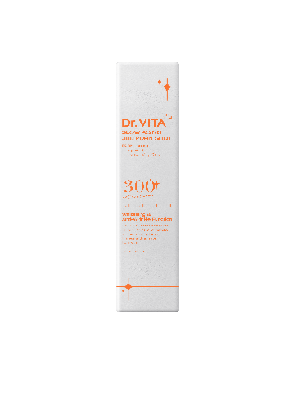 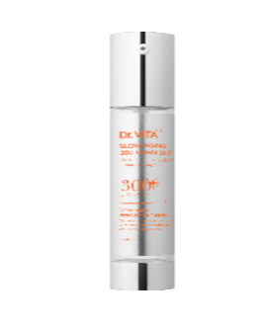 | [데이셀] 닥터비타 슬로에이징 300 PDRN샷 50ml | [Daycell] Dr.VITA Slow Aging 300 PDRN Shot 50ml | 50ml | ₩55,000 | ₩9,370 | 8809873981148 | 417 | 285 | 170 | 96 |  | 36M 12M after opening
46 |  | [데이셀] 닥터비타 슬로에이징 300 PDRN샷 5ml | [Daycell] Dr.VITA Slow Aging 300 PDRN Shot 5ml | 5ml | ₩25,000 | ₩4,260 | 8809873981162 | 470 | 260 | 190 | 100 |  | 36M 12M after opening
47 |  | [데이셀] 닥터비타 ECM 안티에이징 세럼 100ml | [Daycell] Dr.VITA ECM Anti Aging Serum 100ml | 100ml | ₩75,000 | ₩10,220 | 88090873981230 | 445 | 275 | 198 | 60 | 11500 | 36M 12M after opening
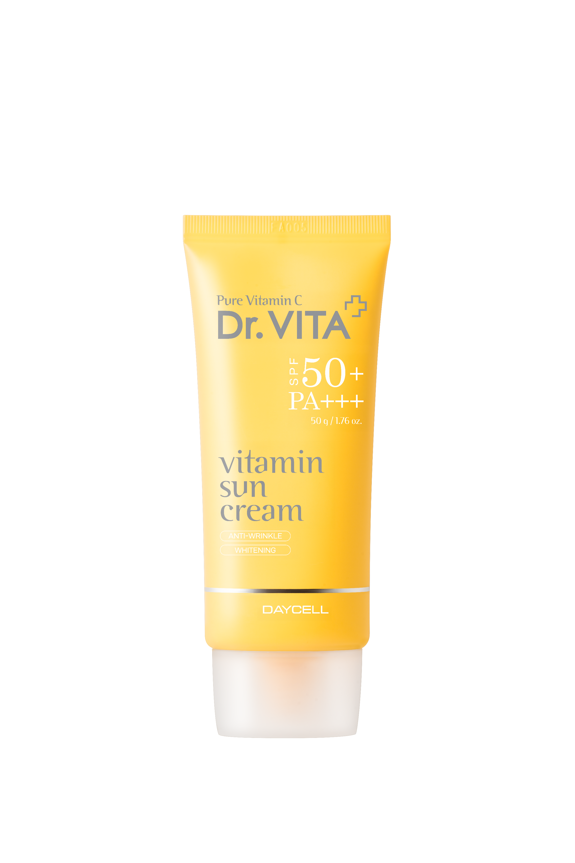 48 |  | [데이셀] 닥터비타 비타민 선크림 50g | [Daycell] Dr.VITA Vitamin Suncream 50g | 50g | ₩25,000 | ₩4,260 | 8809082371693 | 535 | 453 | 200 | 112 | - | 36M 12M after opening
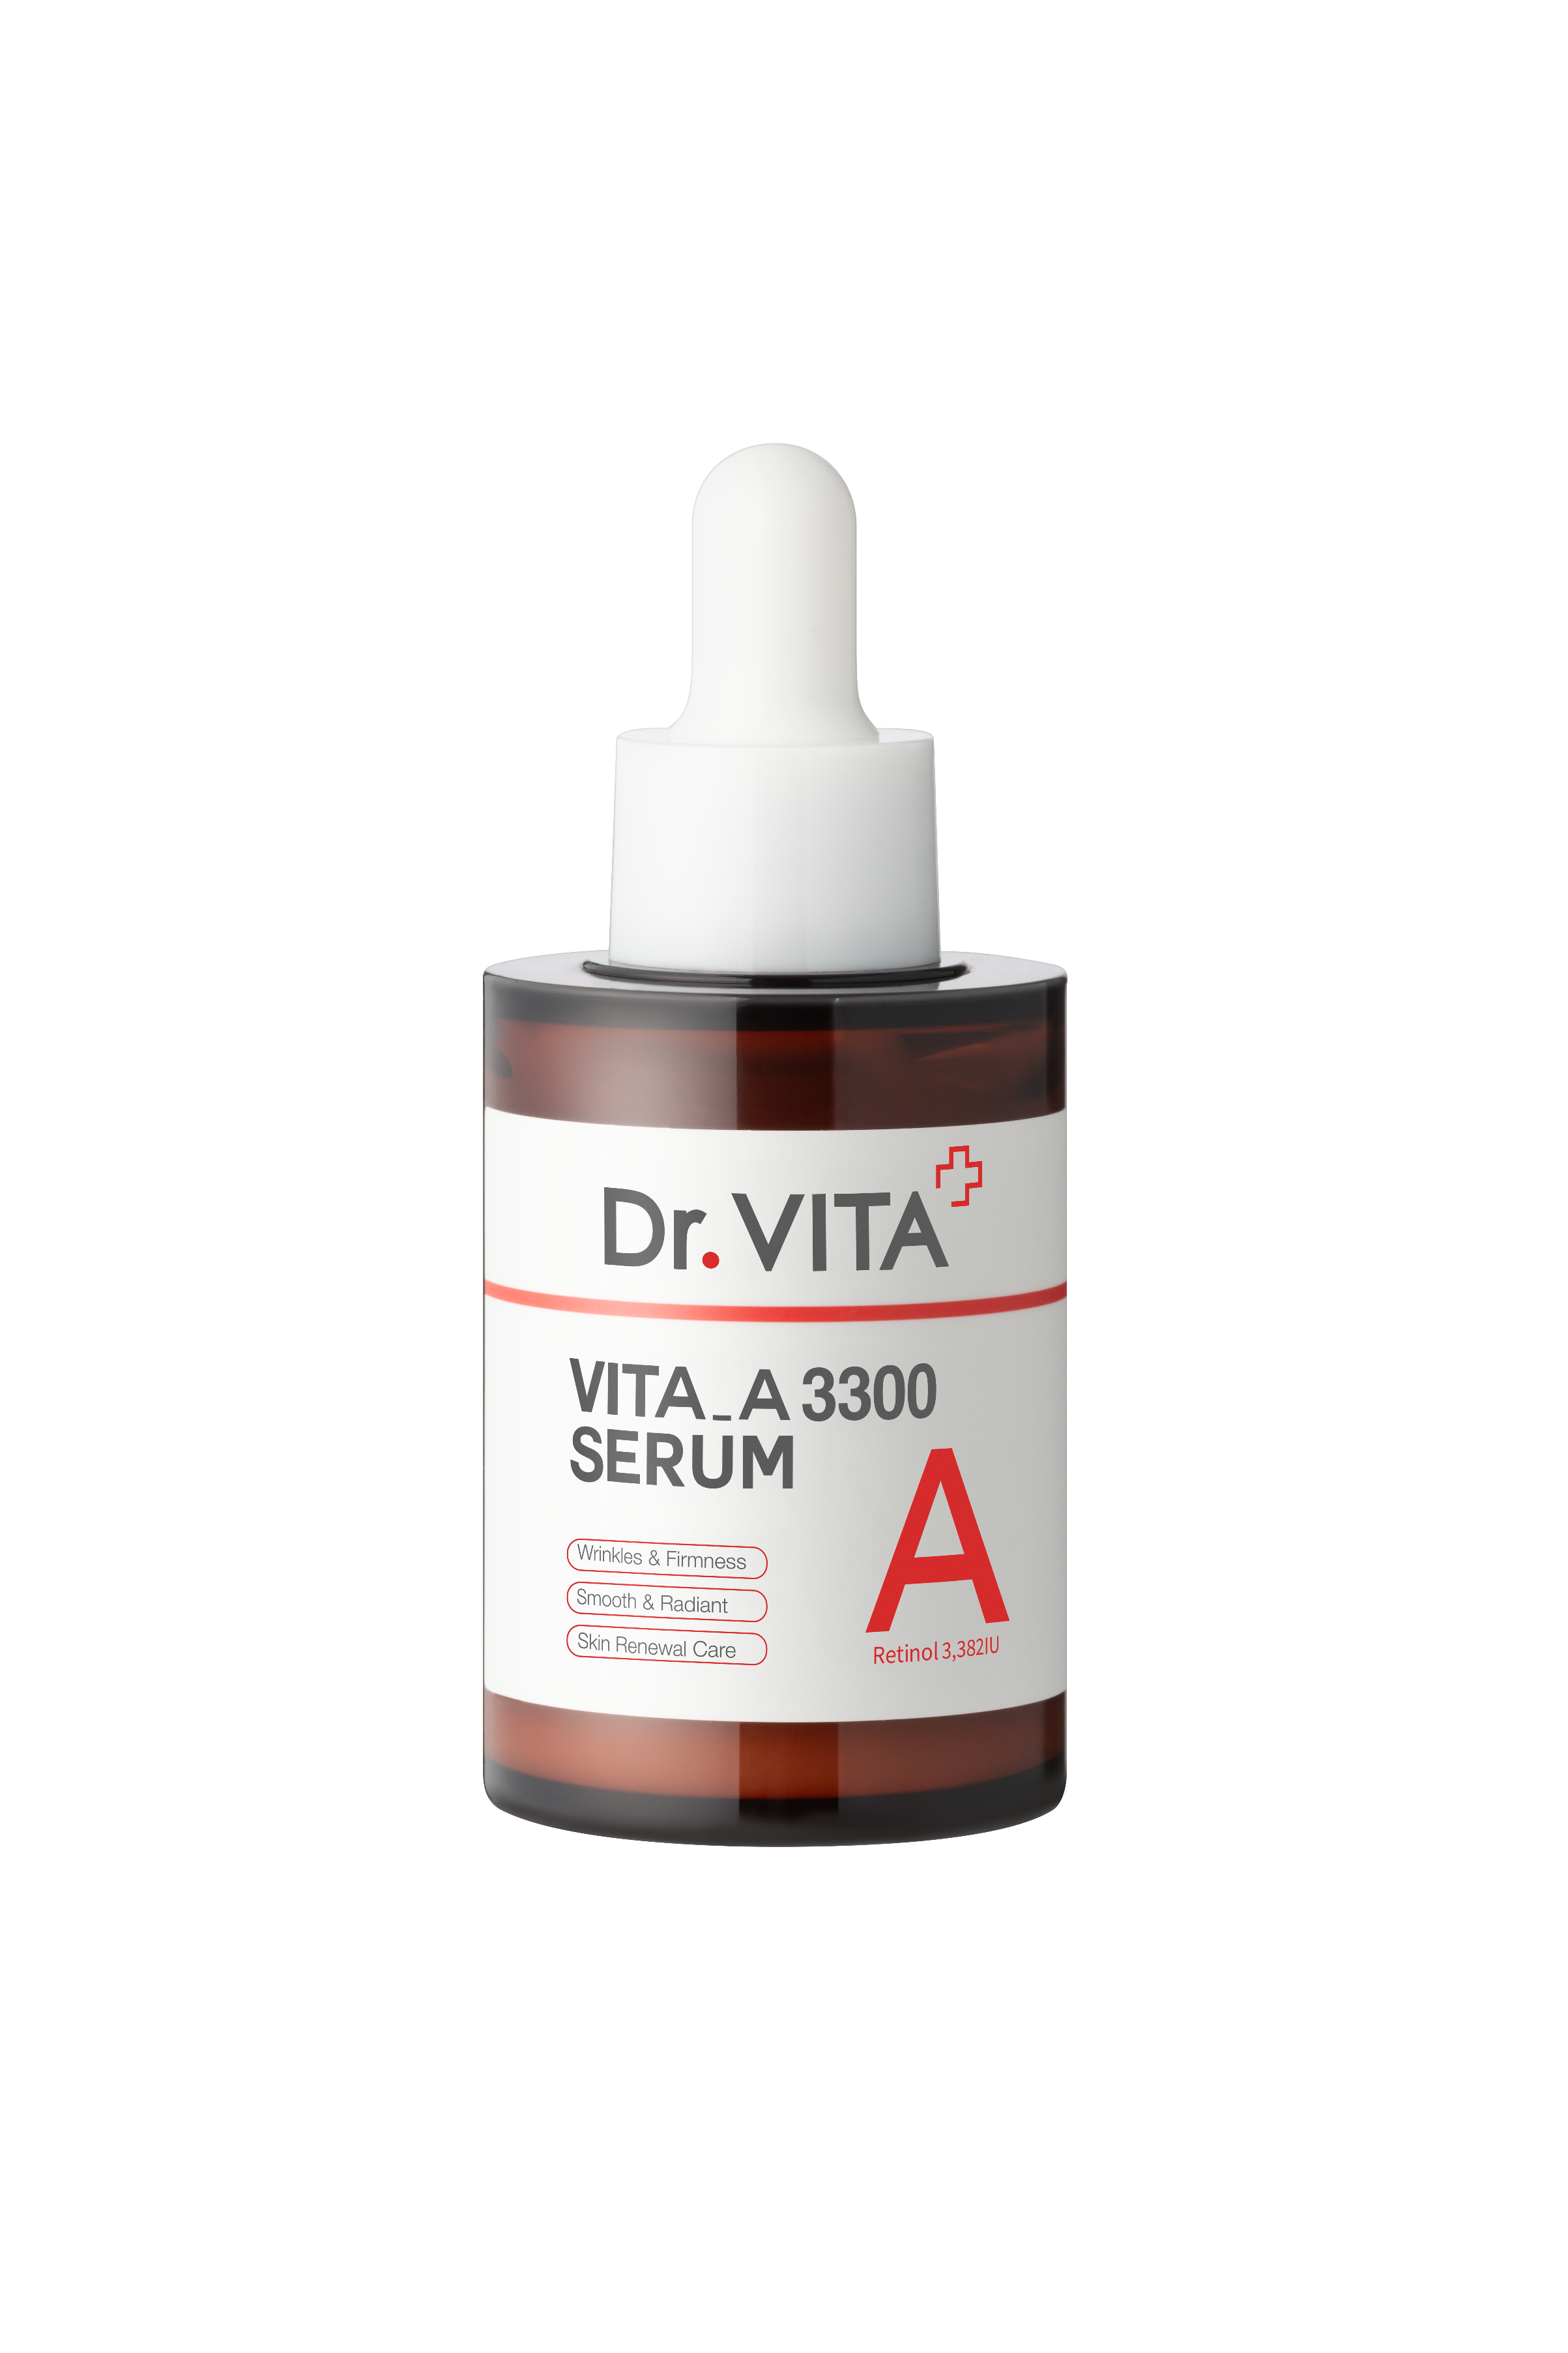 49 |  | [데이셀] 닥터비타 비타 A 3300 세럼 30ml | [Daycell] Dr.VITA VITA_A 3300 SERUM 30ml | 30ml | ₩45,000 | ₩6,130 | 8809873981254 | 425 | 260 | 205 | 120 |  | 36M 6M after opening
50 |  | [데이셀] 닥터비타 피디알엔 콜라겐 젤리 미스트 100ml | [Daycell] Dr.VITA PDRN Collagen Jelly Mist 100ml | 100ml | ₩35,000 | ₩5,960 | 8809873981278 | 412 | 295 | 175 | 70 |  | 36M 6M after opening
51 |  | [데이셀] 닥터비타 액티베이팅 비타 씨 토닝 앰플 30ml+2ml [1제] 데이셀 닥터비타 비타 씨 액티베이터 [2제] 데이셀 닥터비타 토닝 시너지 앰플 | [Daycell] Dr.VITA Activating Vita C Toning Ampoule 30ml+2ml | 30ml + 2ml | ₩45,000 | ₩7,670 | 8809873981247 | 540 | 372 | 150 | 70 |  | 36M 6M after opening
 | 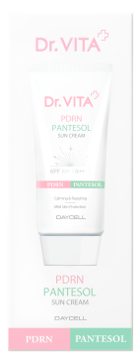 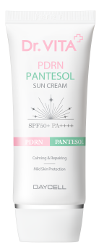 | [데이셀] 닥터비타 피디알엔 판테솔 선크림 50g | [Daycell] Dr.VITA PDRN PANTESOL SUN CREAM 50g | 50g | ₩30,000 | ₩5,110 | 8809873981322 | 535 | 435 | 202 | 124 |  | 36M 6M after opening

